신설설치위치도(1)
CCTV 설치 위치도

위 치 | 효자면 사곡리 287-3 전주번호 :
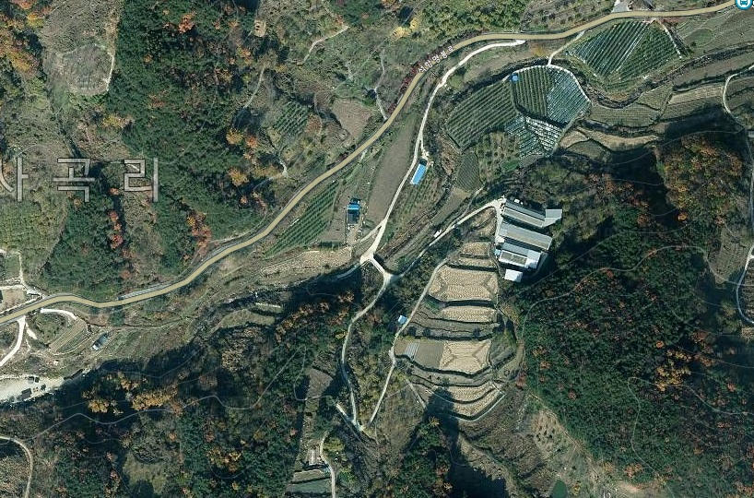

위 치 |  | 위 치

위 치 | 효자면 사곡리 392 전주번호 :

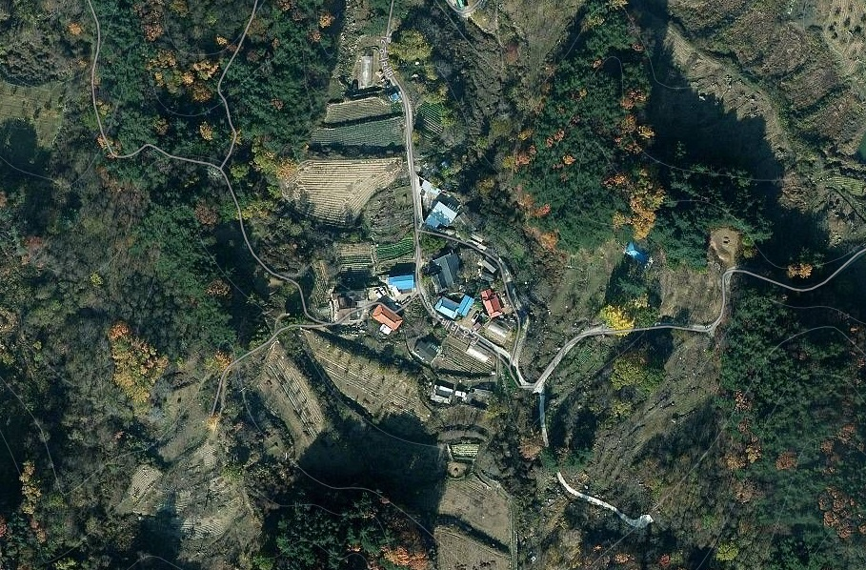

※ 위 그림은 위성사진 이므로 실제와 다를 수 있음.

CCTV 설치 위치도

위 치 | 효자면 사곡리 372 전주번호 :
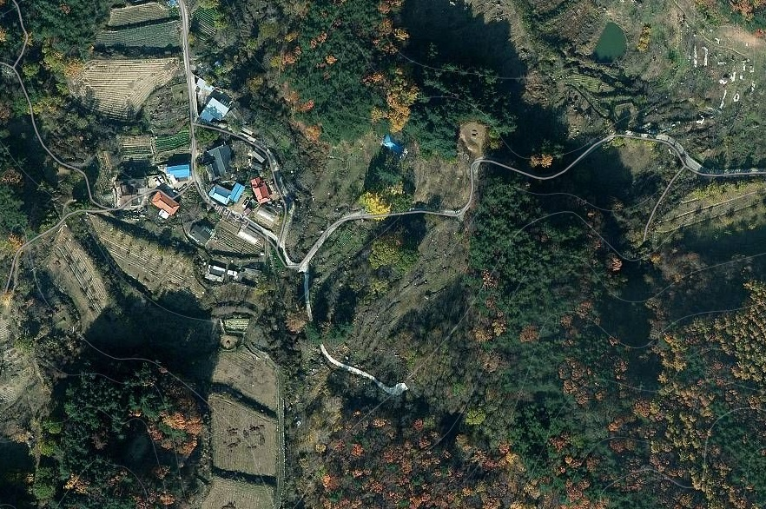

위 치 |  | 위 치

위 치

※ 위 그림은 위성사진 이므로 실제와 다를 수 있음.

